Sheet1
https://developer.chrome.com/docs/extensions/mv2/getstarted/

storage api
 | 允许多个 插件 组件来访问那个值，并进行更新。
 | 所以，
 | persistent variable 的意思，应该就是指，
 | 各个组件之间，都能访问的变量。

权限
 | 不在权限里面声明的话，你所要用的 api ，会是 undefined
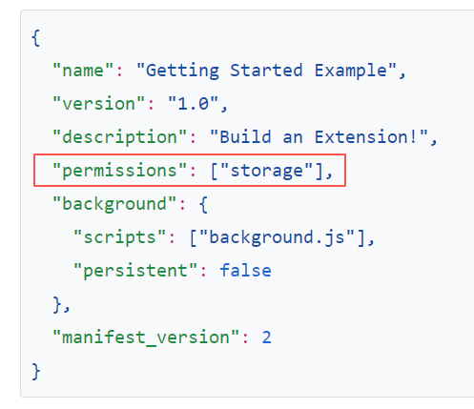

page_action
 | 弹出页
 |  | default_popup

 | 工具栏图标
 |  | default_icon |  | 没s
 |  |  | "16"
 |  |  | "32"
 |  |  | "48"
 |  |  | "128"

icons |  | 有s
 | 插件管理页的图标、权限警告的图标、favicon
 |  |  | "16"
 |  |  | "32"
 |  |  | "48"
 |  |  | "128"

需要由插件告诉浏览器，什么时候用户才能和 popup.html 进行交互：

 | 在 runtime.onInstalled listener 中，
 | 通过 declarativeContent ，把 声明规则 添加到 background script 中：

